BDI
#REF! | CÂMARA MUNICIPAL DE ITATIBA
 | OBRA: RESERVATÓRIO DO SISTEMA DE PROTEÇÃO CONTRA INCÊNDIOS
 | COMPOSIÇÃO DE B.D.I.

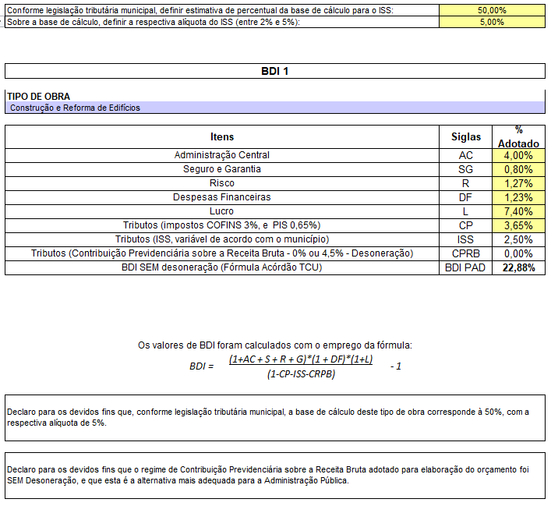

Câmara Municipal de Itatiba, 19 de setembro de 2022

Engº. Antonio Carmelitto Marassatto
Engenheiro Civil
CREA/SP:

